Z3
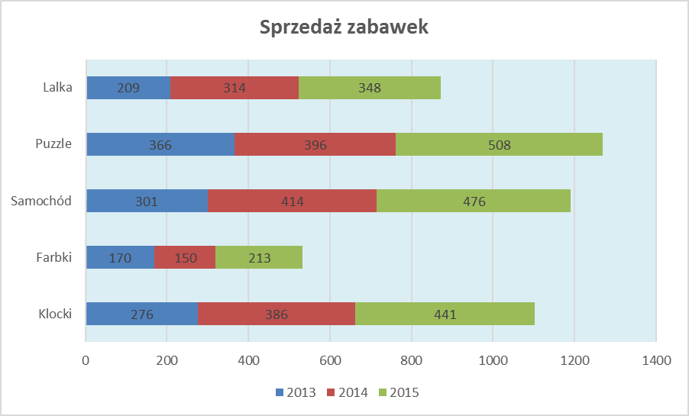
5. Na podstawie poniższych danych utwórz wykres wg załączonego wzoru |  |  |  | (3 pkt)

Sprzedaż zabawek
 | 2013 | 2014 | 2015
Klocki | 276 | 386 | 441
Farbki | 170 | 150 | 213
Samochód | 301 | 414 | 476
Puzzle | 366 | 396 | 508
Lalka | 209 | 314 | 348

Z4
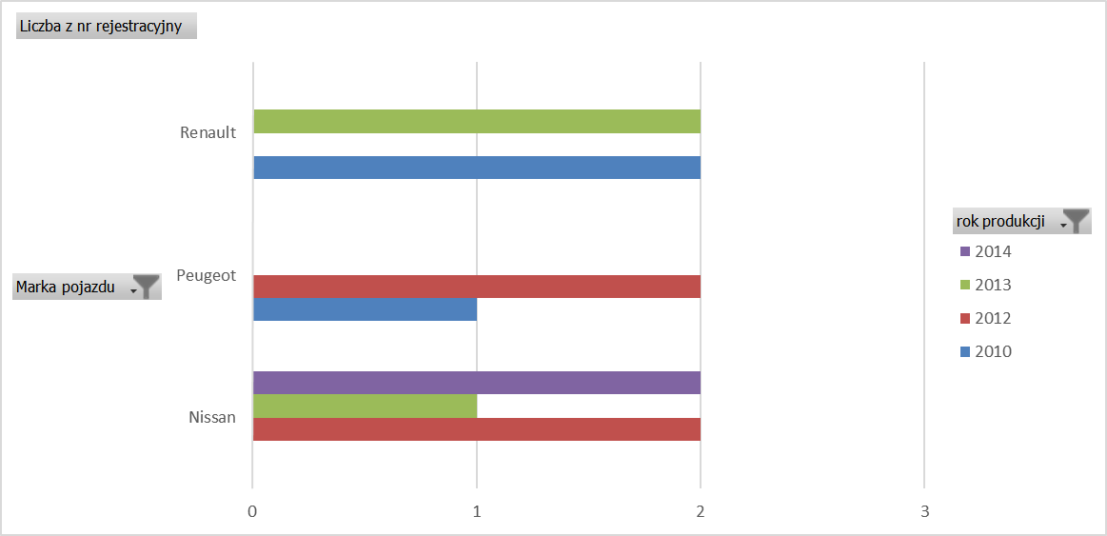
6. Na podstawie danych z arkusza Z1 utwórz w nowym arkuszu tabelę i wykres przestawny wg załączonego wzoru | (4 pkt)

